PORTADA
 | Capture la contraseña para trabajar con el libro
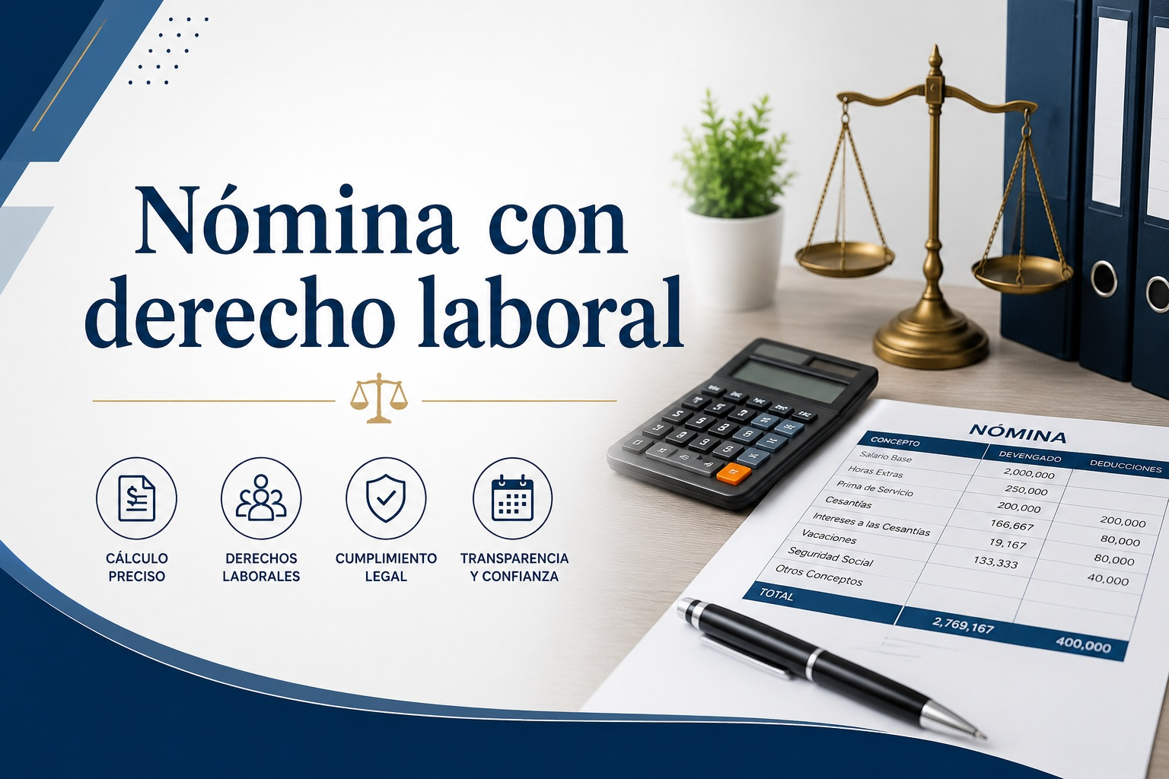

CAFICON | FALSE

Elaborado: C.P. Claudia Mendoza M. / C.P. Alberto Monroy S.

